界面&功能
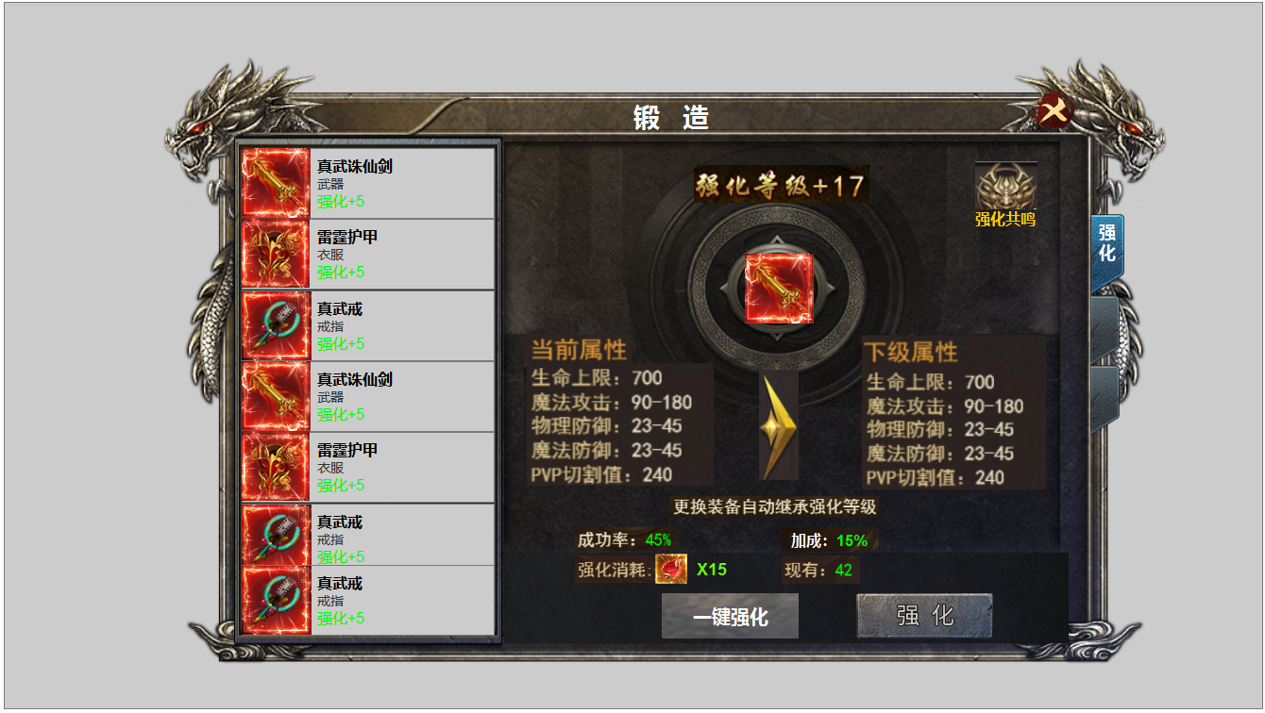
界面相关 |  |  |  | 功能规则

 | 功能入口 |  | 美术需求 |  |  | 功能规则
 | 装备锻造界面一级页签
 | 主界面【当前为示例】
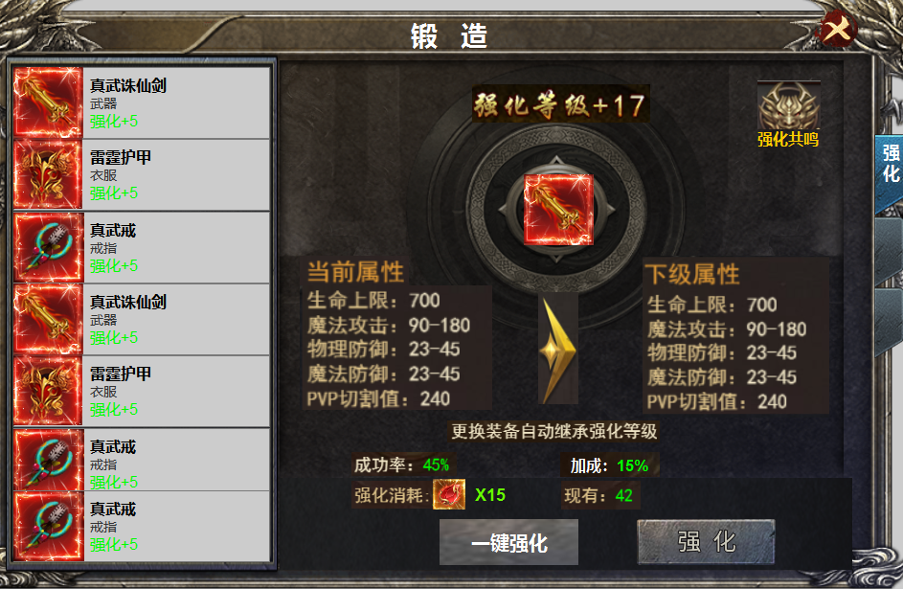
1
3
2
4
5
 |  | 1 | 标题名称 | 1 | 标题栏，居中显示
 |  | 2 | 框体及选中状态 | 2 | 装备栏
 |  | 3 | 关闭按钮 |  | ▶ | 显示道具icon，名称，部位名称，强化等级。
 |  | 4 | 强化等级及文字显示 |  | ▶ | 强化在位置，不在装备上，未装备时属性失效，装备时，自动继承强化等级
 |  | 5 | 强化共鸣功能按钮。 |  | ▶ | 装备共有十件，可上下滑动。有选中效果。选中后装备icon出现在【6】位置。
6
 |  | 6 | 道具icon |  | ▶ | 进入界面时默认选中第一件装备。
 |  | 7 | 属性栏及进阶箭头 |  | ▶ | 显示的是已穿戴的装备icon，没有装备时，icon为空，其它文字及强化等级显示。点击时弹出：未穿戴装备
7
 |  | 8 | 成功率显示 | 3 | 关闭按钮，关闭当前界面
 |  | 9 | 消耗道具icon | 4 | 强化等级显示。
 |  | 10 | 按钮 |  | ▶ | 此处随着强化等级的提升，后面数字跟着变化。强化等级为0时，显示+0
 |  | 11 | 按钮 | 5 | 强化共鸣按钮。点击可展开二级页面。
 |  | 12 | 一级页签及选中状态 | 6 | 装备icon
 |  |  |  | 7 | 属性栏。
 |  |  |  |  | ▶ | 显示当前属性及下级属性，属性显示的是强化表的数据，非装备属性。
8
 |  |  |  |  | ▶ | 装备未强化时，当前属性显示全部为0，
 |  |  |  | 8 | 成功率显示
9
12
 |  |  |  |  | ▶ | 强化成功率随着等级的提升逐步降低，每次失败后会附加15%的成功率，成功后效果消失。
 |  |  |  |  |  | 没有加成时，加成显示为空。
 |  |  |  | 9 | 强化消耗
 |  |  |  |  | ▶ | 强化消耗显示道具icon和数量，背包拥有数量显示在后面的【现有】数量
 |  |  |  | 10 | 一键强化
10
11
 |  |  |  |  | ▶ | 点击一键强化，装备开始从第一件到第二件依次循环强化，当材料不足时停止。并提示强化材料不足。
 |  |  |  |  | ▶ | 点击一键强化后，按钮文字变为【停止】，再次点击可停止当前强化。
 |  |  |  |  | ▶ | 自动强化的速度调整为一秒一次。自动强化时，选中的装备icon不用变换，只需【2】位置显示增加的等级。
 |  |  |  |  | ▶ | 强化至满级时，点击显示 当前已强化至最高等级
 |  |  |  |  | ▶ | 当有装备位满级时，自动强化会跳过已满级的装备。
 |  |  |  | 11 | 强化按钮，
 |  |  |  |  | ▶ | 点击可进行强化，强化有成功和失败的特效。材料不足时提示：强化材料不足。
 |  |  |  |  | ▶ | 强化至满级时，点击显示 当前已强化至最高等级
 |  |  |  | 12 | 一级页签
 |  |  |  |  | ▶ | 有选中状态，首次打开默认选中第一个页签。

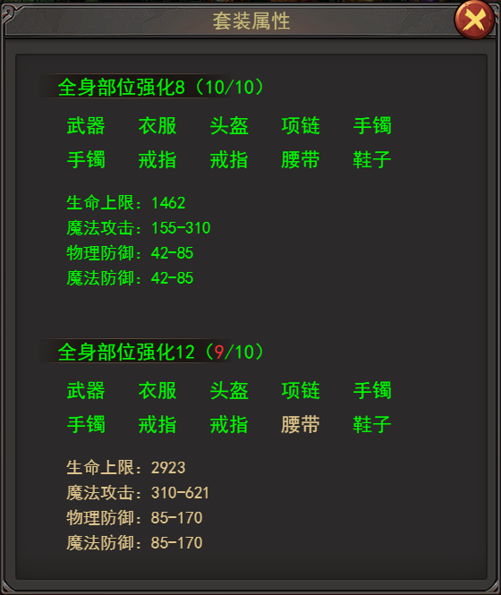
 |  |  |  | 1 | 强化共鸣按
 |  |  |  |  | ▶ | 达到描述条件的，字体改变颜色。

表格结构
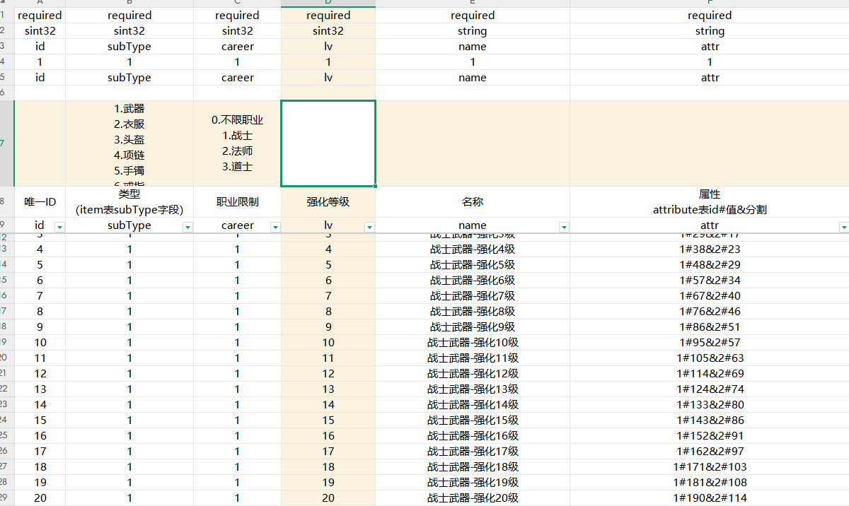
表结构设计

 | 强化表Newqianghua

参考图
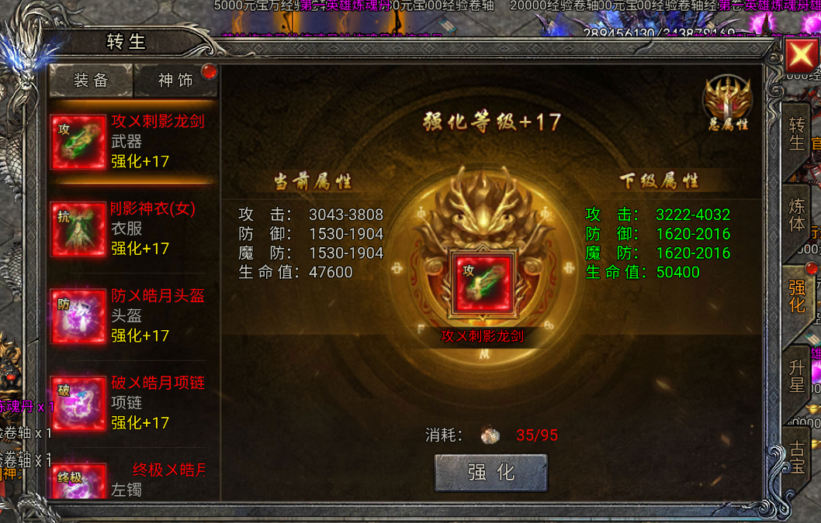
参考图

 | XXXXXXXX界面

